RRC申込書
 |  |  |  |  |  | 出場申込用紙 |  |  |  |  |  |  |  |  |  |  |  | 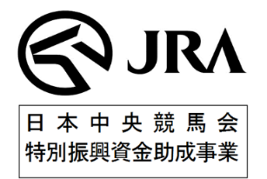

 | 参加大会名
 | 団体名 |  |  |  | 住所 |  |  |  |  |  |  |  |  |  | 記入日 |  | 令和８年 月 日
 | 責任者名 |  |  |  | 連絡先

№ | 種目 | 所属 （馬の所属） | 選手 |  |  | 馬匹所有者 | 馬名 | 馬フリガナ （漢字・英語のみ） | マイクロチップ番号 |  | JEF№ | 生年月日 | 性別 | 年齢 | 毛色 | 父馬 | 母馬 | 競走馬時代名 | 最終レース日 ※空欄可
 |  |  | 選手名 | フリガナ | 資格
例 | 障害 | 全乗協 | 新橋 一馬 | シンバ シカズマ | B級、全乗協上級指導者 | 全乗協 | ゼンジョーキョーA | エー | 3921180- | 101234567 |  | 2019-01-01 | ｾﾝ | 5 | 芦 | ゼンコク | シンコウ | ゼンジョーキョー | 2023-08-01
1 |  |  |  |  |  |  |  |  | 3921180-
2 |  |  |  |  |  |  |  |  | 3921180-
3 |  |  |  |  |  |  |  |  | 3921180-
4 |  |  |  |  |  |  |  |  | 3921180-
5 |  |  |  |  |  |  |  |  | 3921180-
6 |  |  |  |  |  |  |  |  | 3921180-
7 |  |  |  |  |  |  |  |  | 3921180-
8 |  |  |  |  |  |  |  |  | 3921180-
9 |  |  |  |  |  |  |  |  | 3921180-
10 |  |  |  |  |  |  |  |  | 3921180-

 | ※上記申込用紙は正確にご記入ください。なお、記載に不備等があった場合は、出場ができない場合もありますので十分ご注意ください。

